Evidências
Evidências dos testes
Um print por cenário. O nome do arquivo é o mesmo da coluna "Evidência (arquivo)" da aba de execução.

Cenário | Nome do arquivo | Print
1 | cenario-01-login-valido.png | 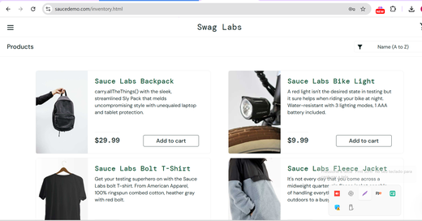
2 | bug-001-print.png | 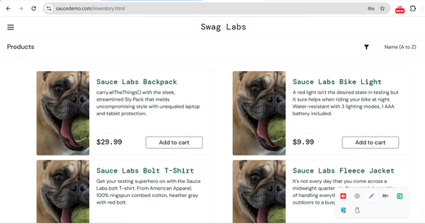
3 | cenario-03-senha-incorreta.png | 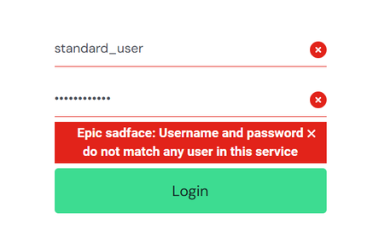
4 | cenario-04-usuario-inexistente.png | 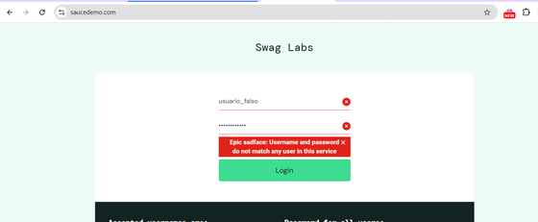
5 | cenario-05-campos-vazios.png | 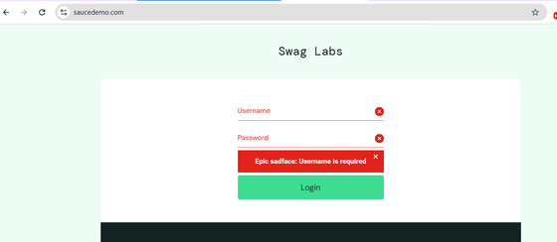
6 | cenario-06-senha-vazia.png | 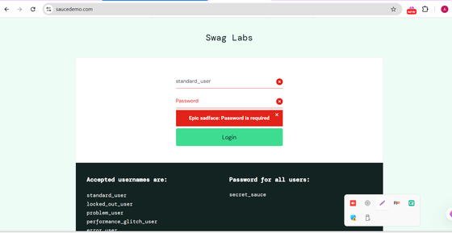
7 | cenario-07-usuario-bloqueado.png | 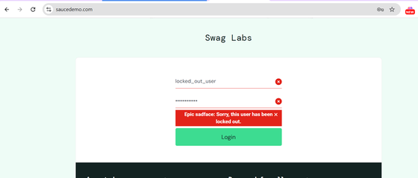
8 | cenario-08-usuario-maiusculas.png | 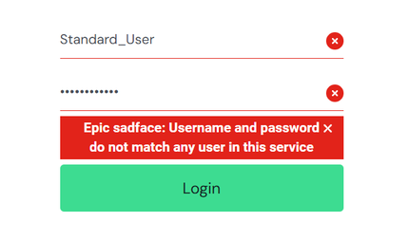
9 | cenario-09-senha-mascarada.png | 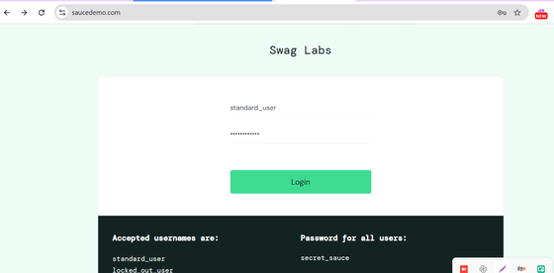
10 | cenario-10-modo-celular.png | 